No.1更新画面遷移
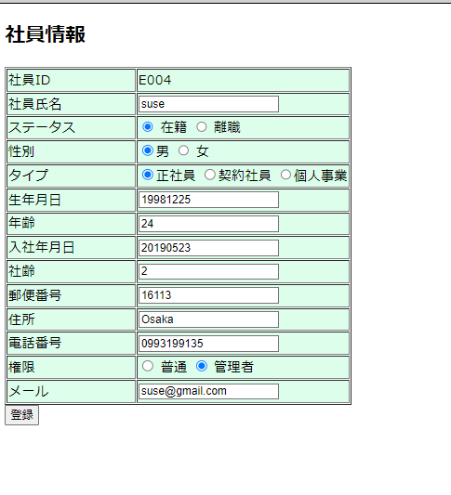
No.1更新画面遷移
画面リストから更新ボタンをクリックする

更新画面が表示されて画面リストの選択された社長ID 値表示される

No.2新規追加画面遷移
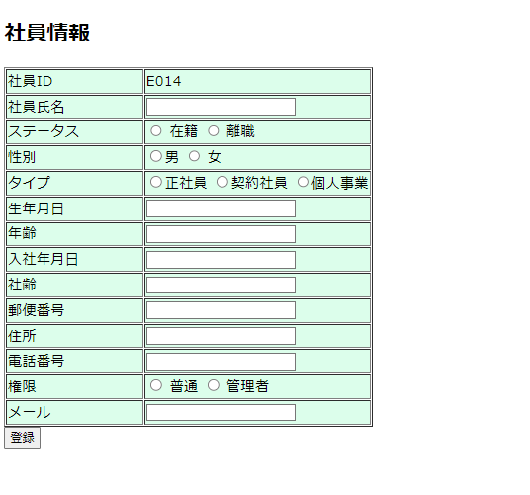
No.2新規追加画面遷移
新規追加ボダンをクリック

社員ID を採番して表示される

No.3社員氏名
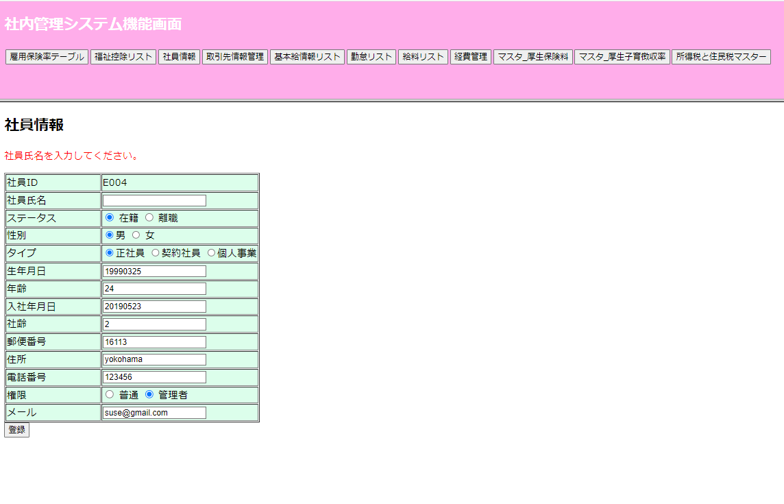
No.3社員氏名
更新の時社員氏名が空想の場合”社員氏名を入力してください”のエラーメッセージが出ます。

No.4生年月日
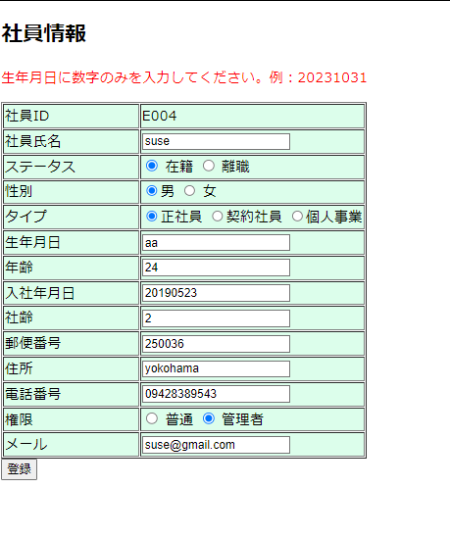
No.4生年月日
 | 更新の時生年月日が空想の場合
 | "生年月日を入力してください。例：20231031"
 | "生年月日に数字のみを入力してください。例：20231031"のエラーメッセージが出ます

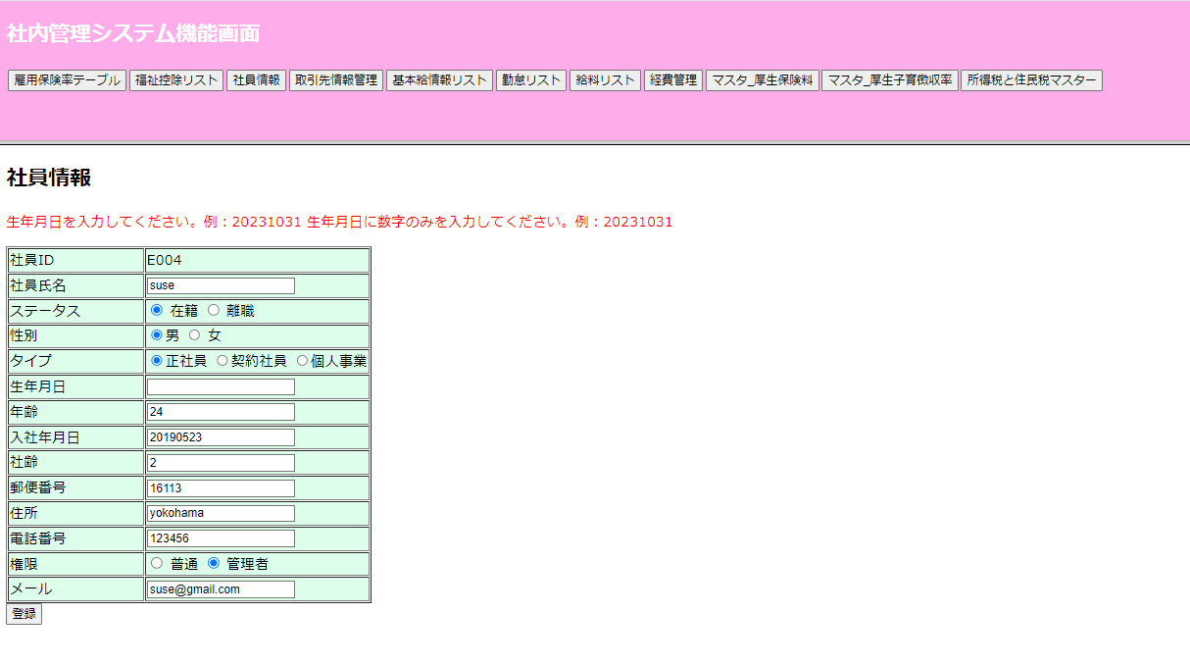

生年月日は数字ではない場合、”生年月日に数字のみを入力してください。例：20231031"のエラーメッセージが出ます。

No.5年齢
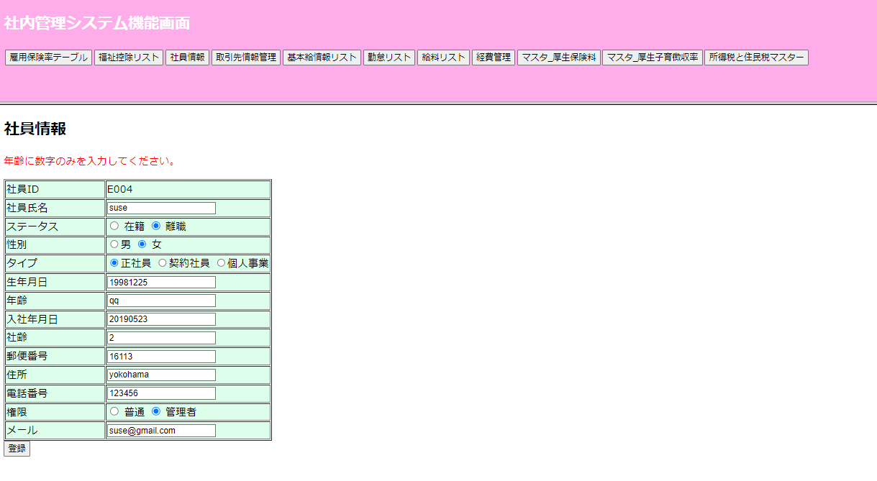
No.5年齢
 | 更新の時年齢が空想の場合"年齢を入力してください。"
 | "年齢に数字のみを入力してください。"のエラーメッセージが出ます

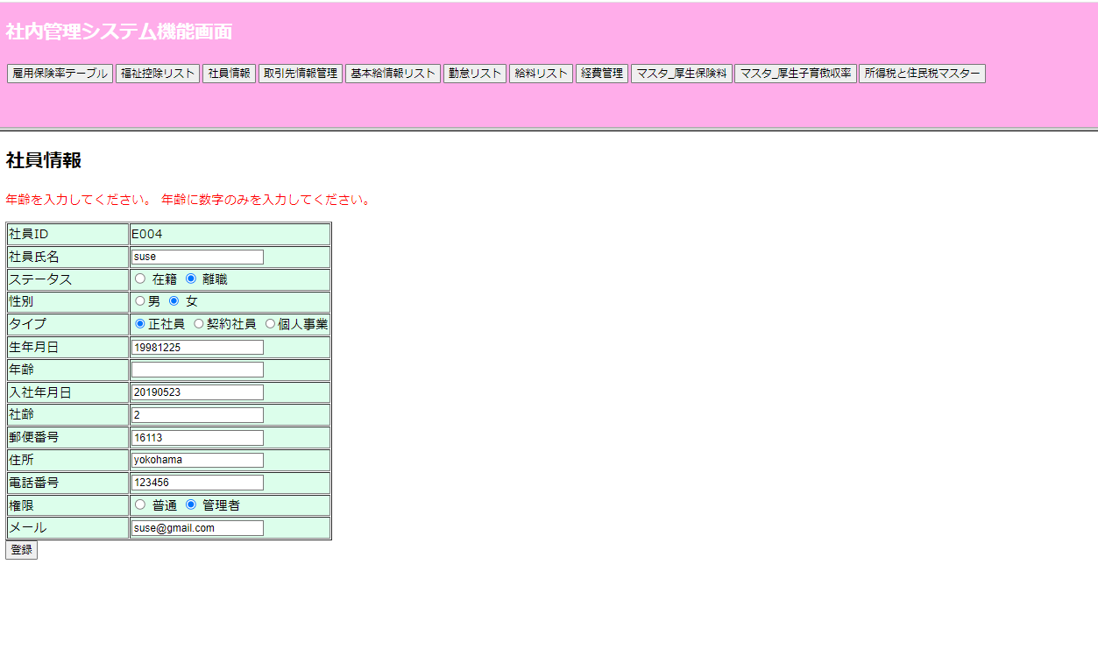

 | 年齢は数字ではない場合、"年齢に数字のみを入力してください。"のエラーメッセージが出ます

No.6入社年月日
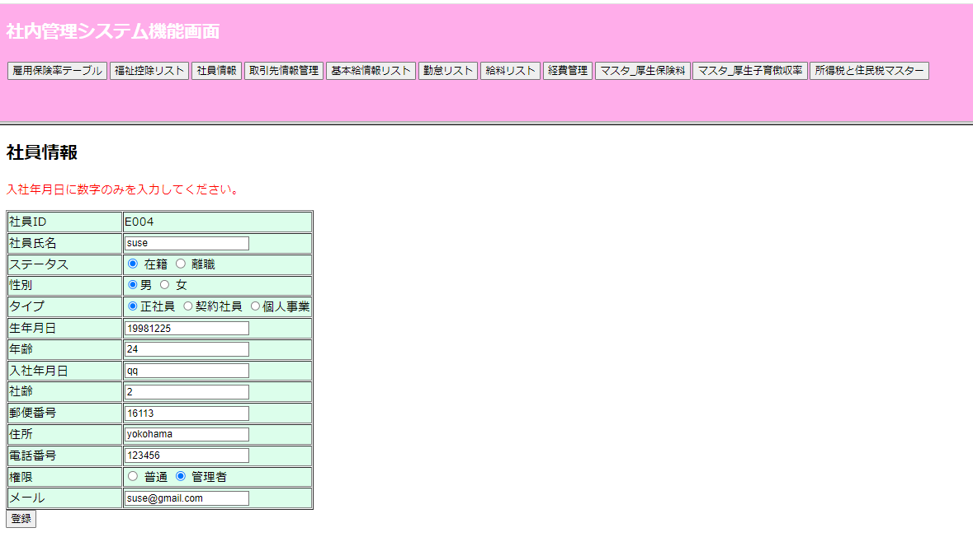
No.6入社年月日
 | 更新の時入社年月日が空想の場合
 | "入社年月日を入力してください。例：20231031"のエラーメッセージが出ます

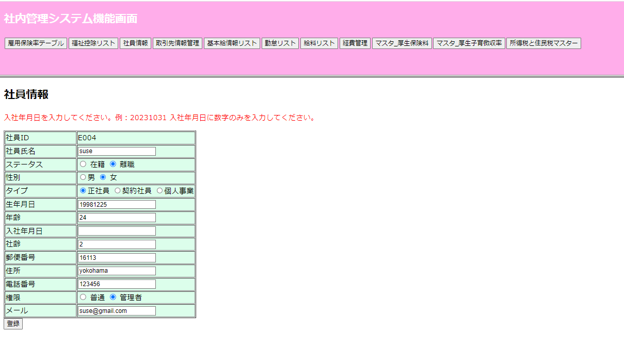

 | 入社年月日は数字ではない場合、
 | "入社年月日に数字のみを入力してください。"のエラーメッセージが出ます。

No.7社齢
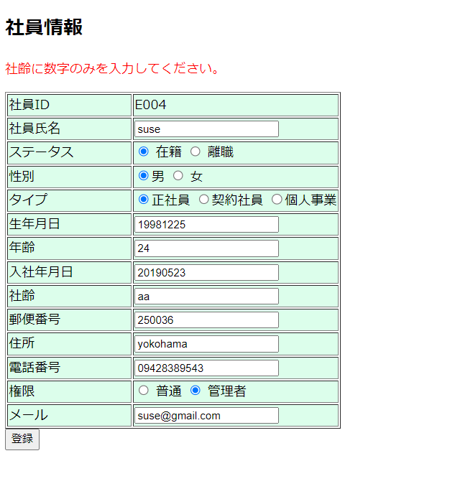
No.7社齢
 | 更新の時社齢が空想の場合"社齢を入力してください。"
 | "社齢に数字のみを入力してください。"のエラーメッセージが出ます。
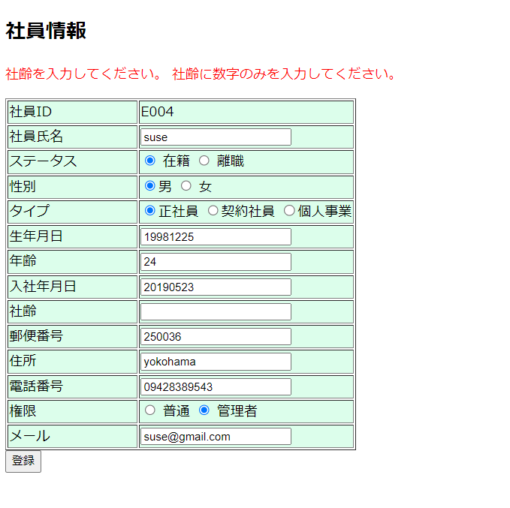

 | 社齢は数字ではない場合、"社齢に数字のみを入力してください。"のエラーメッセージが出ます。

No.8郵便番号
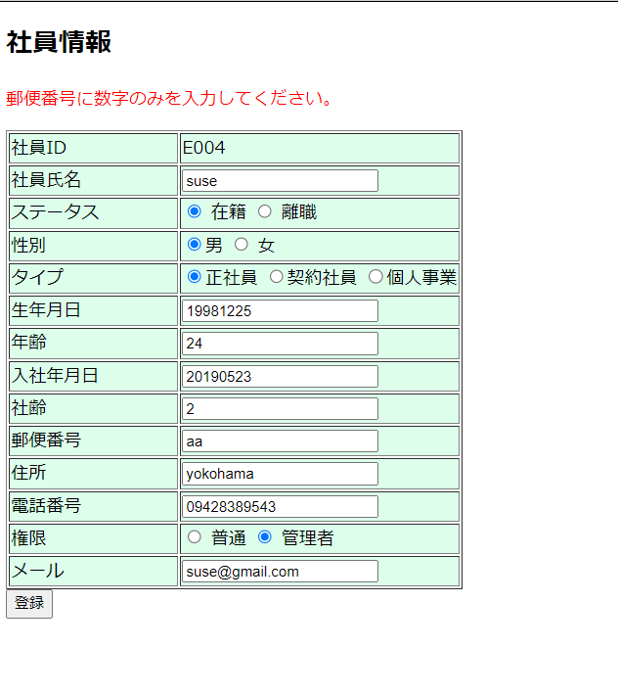
No.8郵便番号

 | 更新の時郵便番号が空想の場合"郵便番号を入力してください。"
 | "郵便番号に数字のみを入力してください。"のエラーメッセージが出ます。

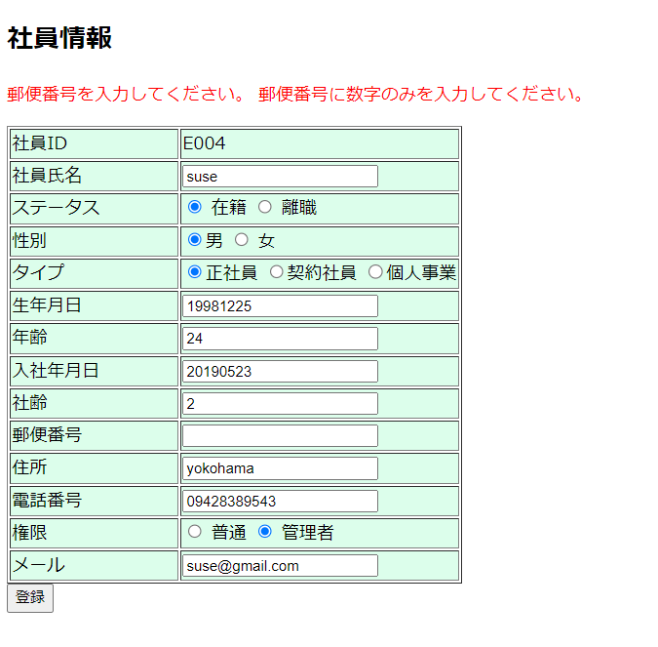

 | 郵便番号は数字ではない場合、"郵便番号に数字のみを入力してください。"のエラーメッセージが出ます。

No.9住所
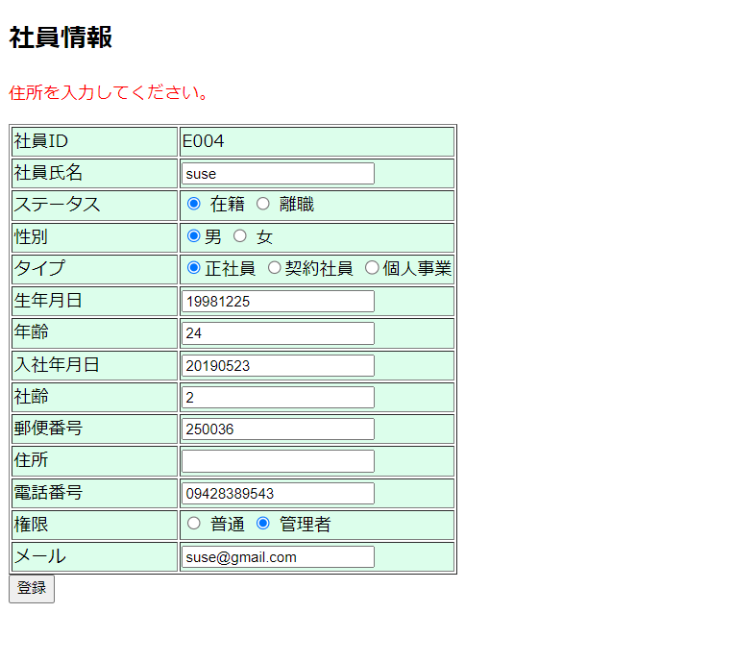
No.9住所
 | 更新の時住所が空想の場合"住所を入力してください。"のエラーメッセージが出ます。

No.10電話番号
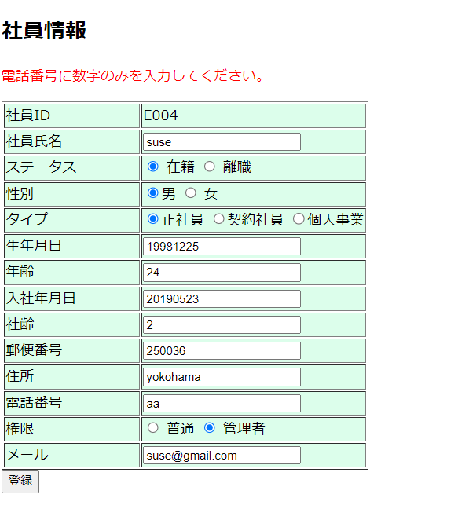
No.10電話番号
 | 更新の時電話番号が空想の場合"電話番号を入力してください。"
 | "電話番号に数字のみを入力してください。"のエラーメッセージが出ます。

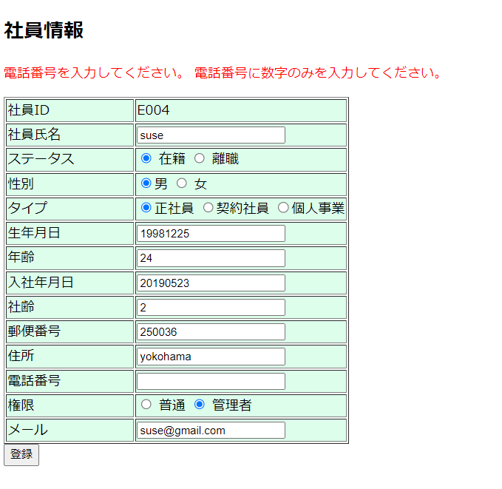

 | 電話番号は数字ではない場合、"電話番号に数字のみを入力してください。"のエラーメッセージが出ます。

No.11メール
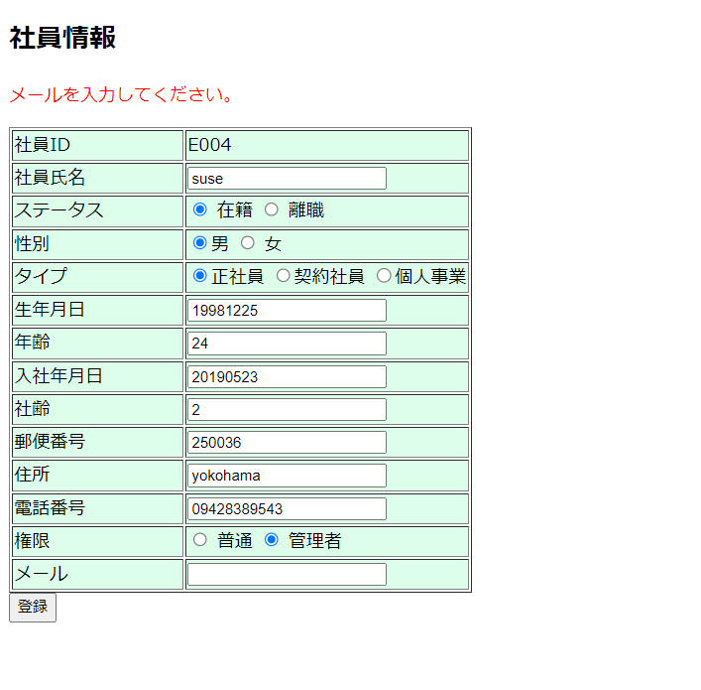
No.11メール
 | 更新のメールが空想の場合"メールを入力してください。"のエラーメッセージが出ます。

No.12DB更新
No.12DB更新
テスト前

テスト実施

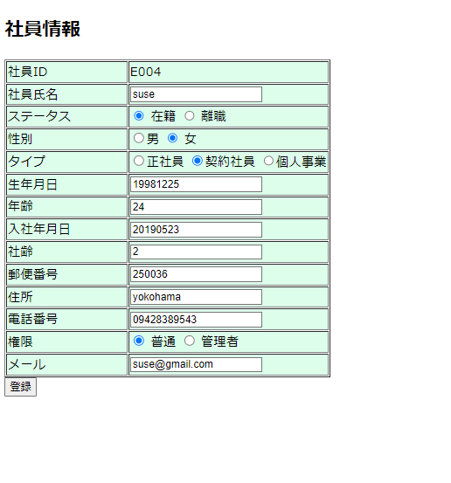

 | 登録ボタンクリックすると画面データをDBへ登録する

テスト後

No.13DB新規
No.13DB新規
新規追加ボタンをクリック

テスト前

テスト実施
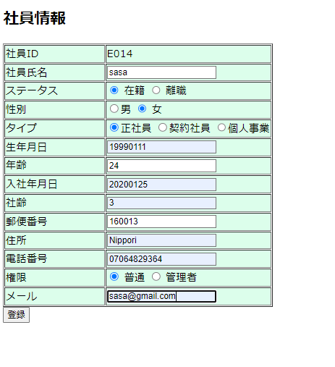

登録ボタンクリックすると画面データをDB へ新規登録する

